Planilha1
É primeiro chamado?

SIM
NÃO
GRADE
Buscar CPF no suporte DNM
Mudar chamado para Em Análise

NÃO APARECE
Encontrou
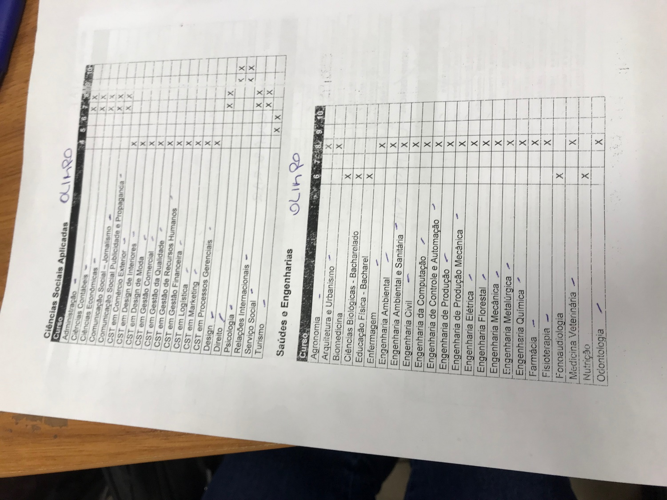

MSG3
Tem vínculo DNM?
SIM
NÃO

MSG4
É elegível? (curso&semestre)

SIM
NÃO

MSG2
MSG1

